2. Bodenoberfläche
pH-Meter an Oberfläche zeigt "wahren" Kalkbedarf!

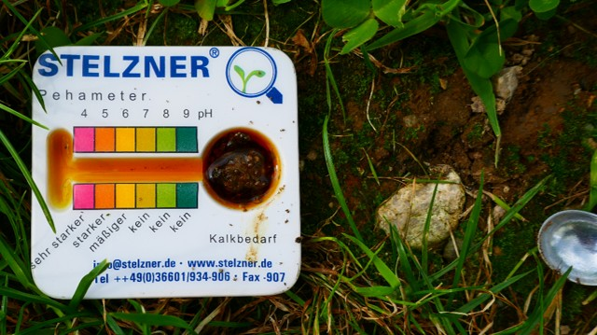
Berechne Deinen Bedarf |  | 2. Wähle den richtigen Kalk
Boden | 1 | Kalksorte | 2
pH-Wert an Bodenoberfläche >> gemessen mit pH-Meter >> | 4 | Neutralisationswert * | 48 % | Reaktivität | 60 %
Dein Bedarf: CaO pro Jahr* | 1,000 kg CaO/ha | Calcium | 80 % | Magnesium | 5 %
Info/Bemerkung: | Hohe Reaktivität (über 75 %) | Dein Bedarf: Kalk pro Jahr | 2,083 kg / ha
 |  | Maximal … to pro Jahr. Höhere Gaben aufteilen

© Copyright: Möller Agrarmarketing e.K.
Diese Datei ist urheberrechtlich geschützt. Mit freundlicher Unterstützung von Hans Koch.

